乘客端可动态配置
乘客端可动态配置的范围
1 | 引导页 | 页面所有内容
2 | 启动页 | 3个页面所有内容
3 | 登录页 | Banner图
4 | 首页 | 导航栏产品名称
5 | 关于我们 | 产品logo，产品名称（切图形式替换）
6 | 广告页 | 从服务器上获取
7 | 引导页 | 根据不同版本，分别在服务上获取
8 | 版权信息 | 配置文件读取
9 | 可配置颜色分类 | 标准版配色对应：A[#f0f0f0]；B[#f33333]；C[#fafafa]；D[#e7e7e7]；E[#333333]；F[#999999]；G[#d9d9d9]；H[#787878]；I[#007aff]；J[#4568e6]；K[#f8f8f8]；L[#ffffff]；M[#D3D3D3]
 |  | 1、信息栏： 电池电量条的底色(03)为：B
 |  | 2、导航栏：标题文本(06)、右侧文字按钮(07)颜色为：E；底色(02)为：C；底色下边缘分割线(42)为：M
 |  | 3、正文： 正文文字(05)颜色为：E； 正文提示文字(18)颜色为：F； 正文辅助说明文字(24)(40)颜色为：H； 正文强调文字(14)(38)颜色为：B； 多个栏位总标题(08)文字颜色：F； 单个栏位标题文字(39)颜色为：H； 背景底色(01)为：A； 使用背景强调文字(33)，背景色颜色为：B
 |  | 4、普通弹窗： 标题文字、内容文字颜色为：E； 文字按钮(26)颜色为：I； 若有选项，则选中项文字和外框颜色均为为：B， 边框(36)颜色为：F，文字（37）颜色为：E； 弹窗底色为L,分割线颜色为D
 |  | 5、抽屉弹窗: 文字按钮 (30)颜色为：B； 非滑动选项及滑动选项选中的颜色为：E； 滑动选项位选中颜色为：F； 底色和分割线与列表卡片一致
 |  | 6、带底色按钮： 可点击按钮底色(15)为：B； 不可点击按钮(19)底色为：G
 |  | 7、下划线按钮： 选中状态文字和下滑线点(20)颜色为：B； 未选中状态(21)颜色为：H
 |  | 8、文字按钮： 内容文字按钮(32)(34)颜色：E； 普通文字按钮(10)(13)按钮：H； 强调文字按钮颜色1(16)按钮：J； 强调文字按钮颜色1(23)按钮：B
 |  | 9、列表卡片： 卡片(12)底色默认:L， 点击后颜色为：K； 分割线(04)颜色为：D； 分割块(17)颜色为：A
 |  | 10、带外框文字选择项： 选中状态时文字边框(35)颜色和文字(22)颜色均为：B； 未选中状态时，边框(36)颜色为：F，文字（37）颜色为：E
 |  | 11、分割线： 除导航栏下分割线外，所有的分割线颜色为：D,如(04)(43)
 |  | 12、错误提示： 文字(09)颜色为固定色，红色#f33333，不可配置。
 |  | 13、账户金额： 文字(27)突出色为固定色，红色#f33333；文字(28)突出色为固定色，绿色#3ba30d，不可配置
 |  | 14、选择图片： 文字(40)固定为白色，不可配置
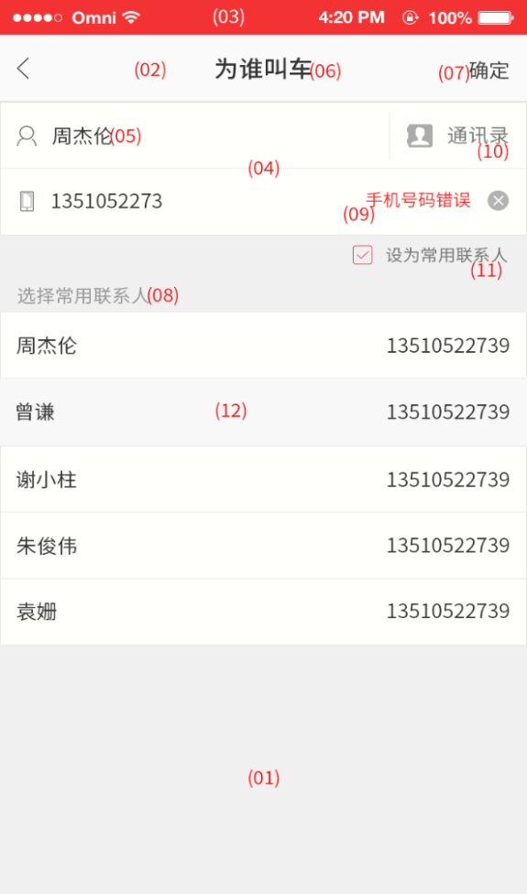
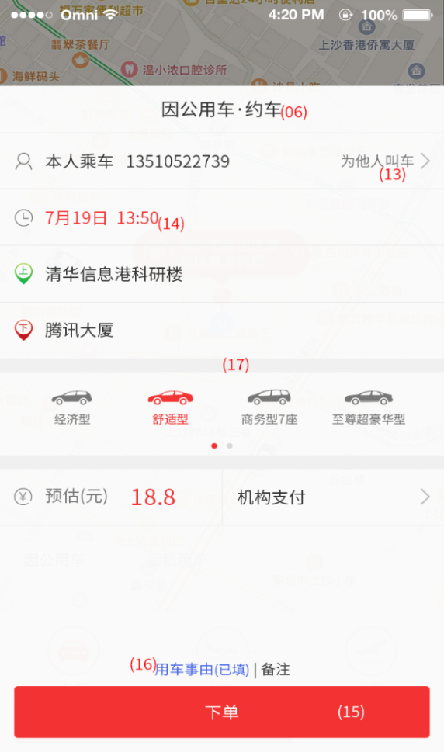
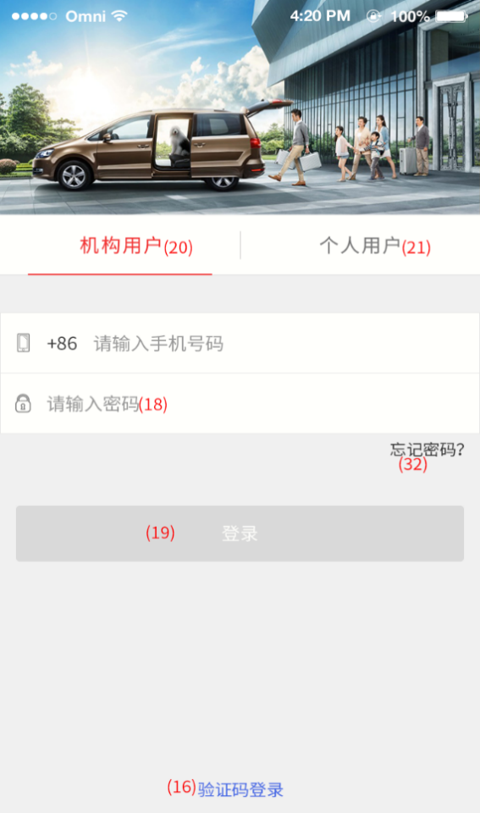
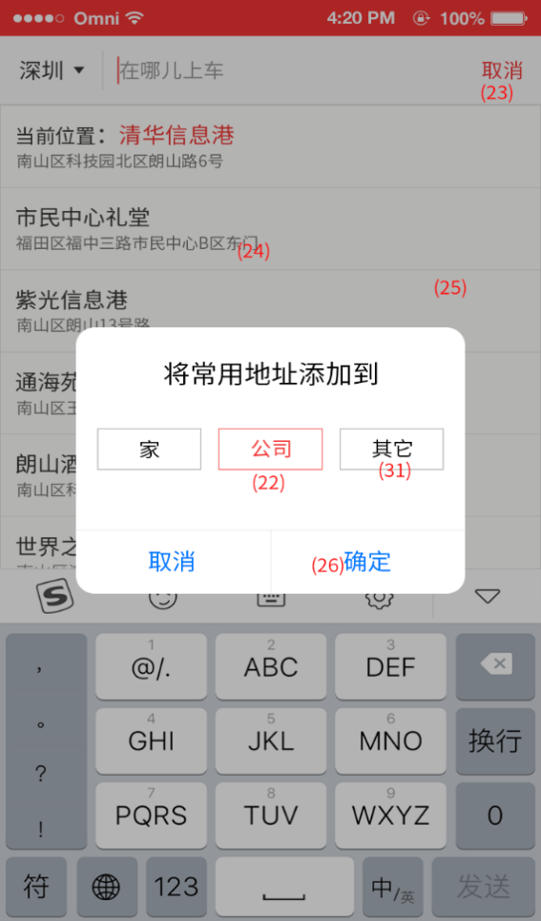
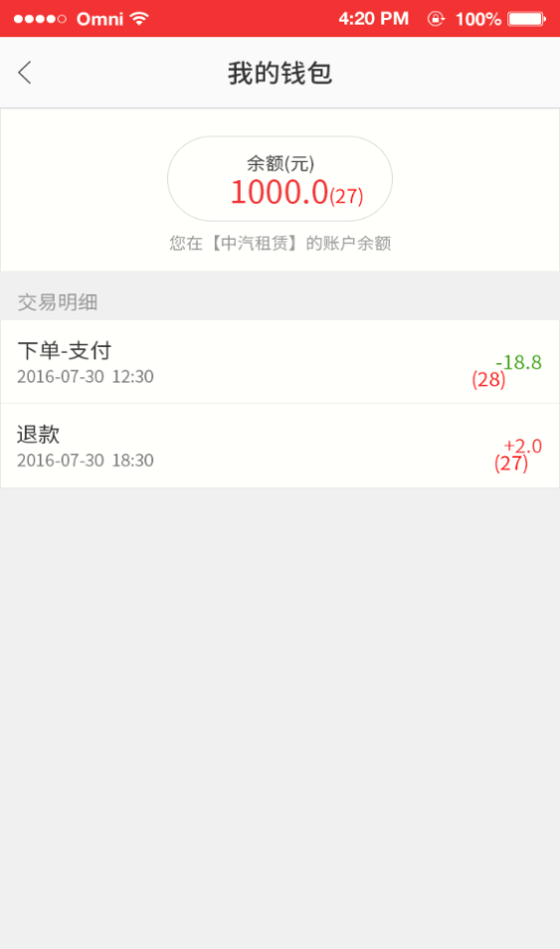
(42)

（35）
(36)
(37)
(38)

(34)

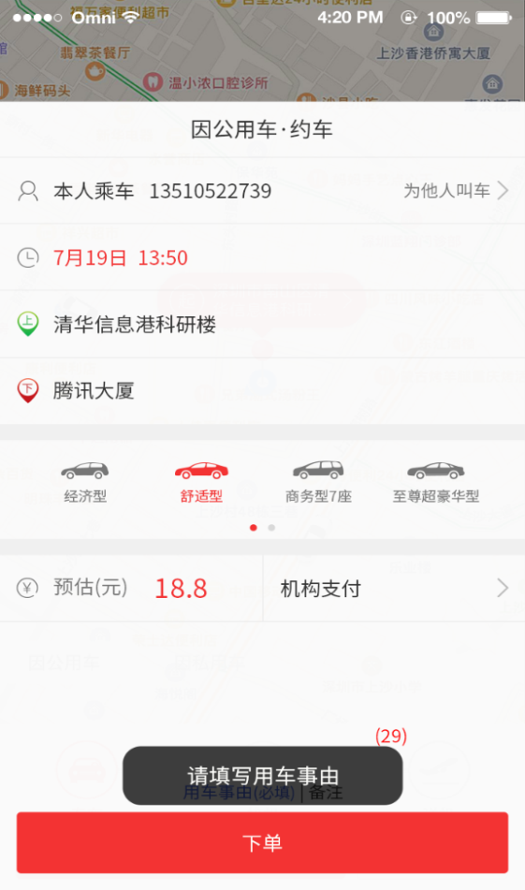
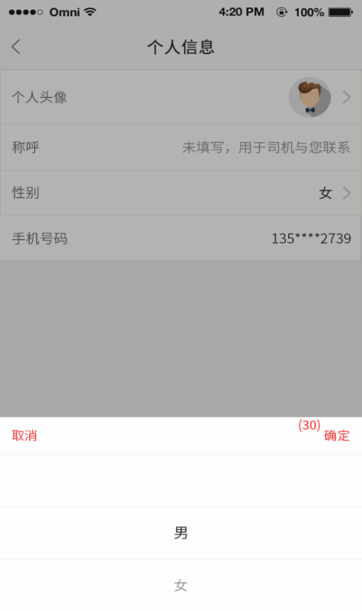
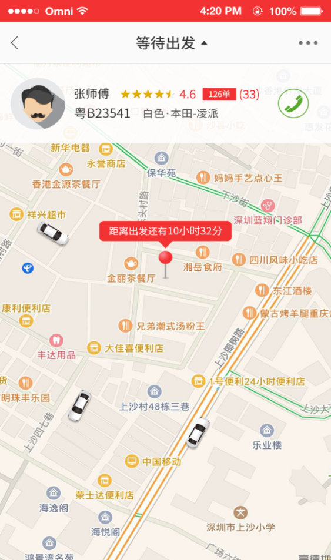
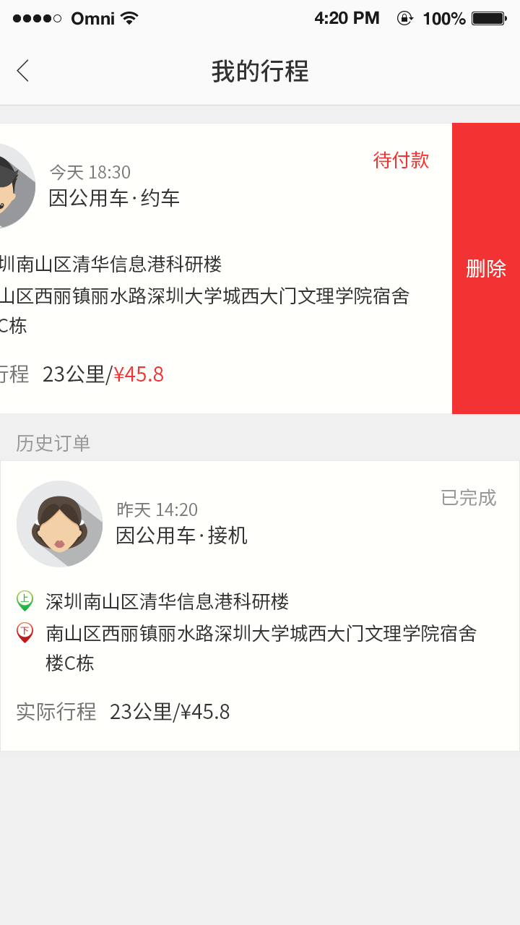
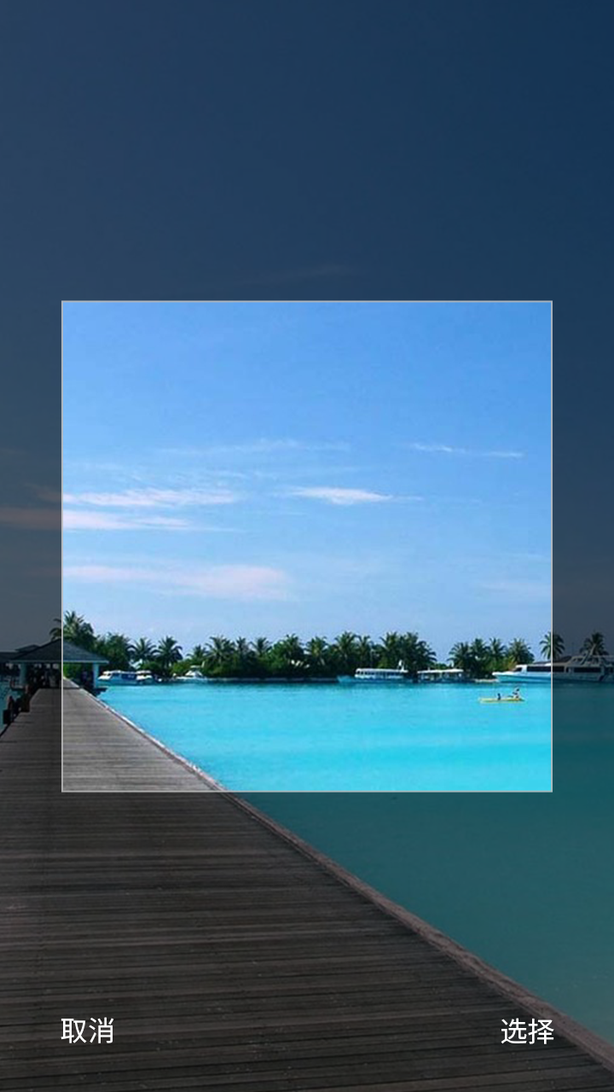

(39)
(18)

(40)
(40)

(43)
(39)

(41)
(41)

